2024成果物
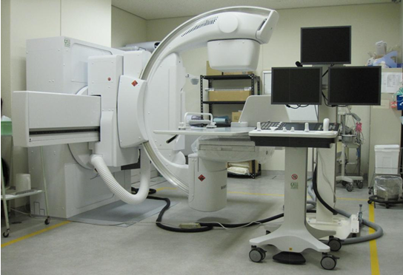
2024年度 医療機器等の整備

小樽掖済会病院（調剤支援システム） | 大阪掖済会病院（尿分析装置）

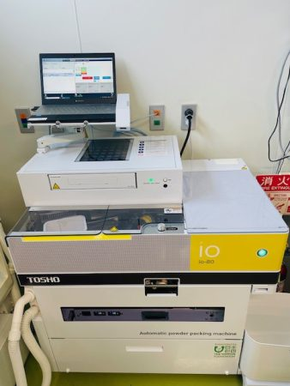
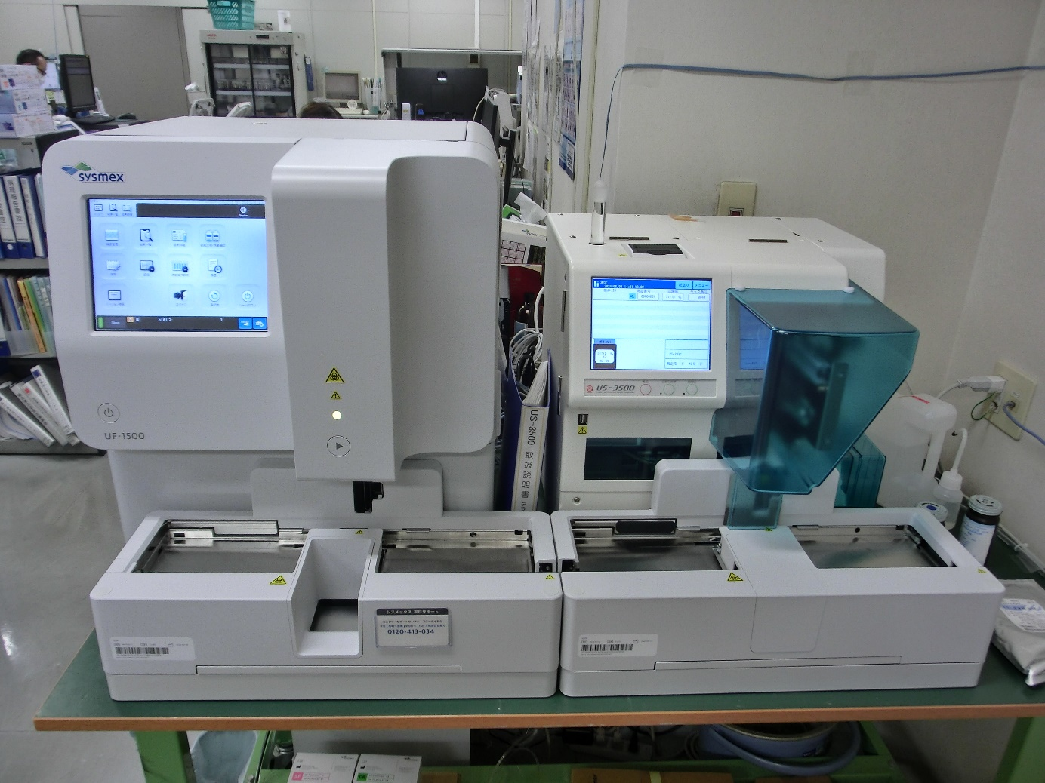

宮城利府掖済会病院（デジタルX線透視撮影システム） | 神戸掖済会病院（マンモディーテ）

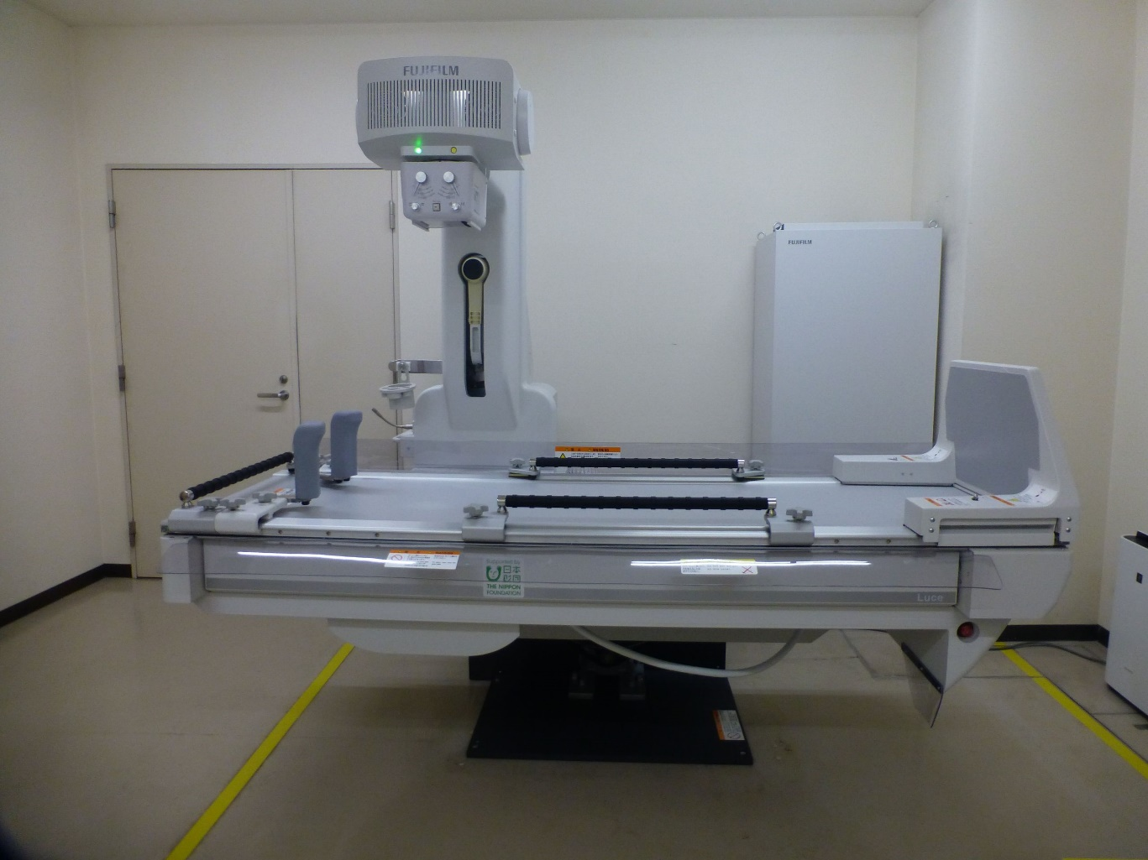
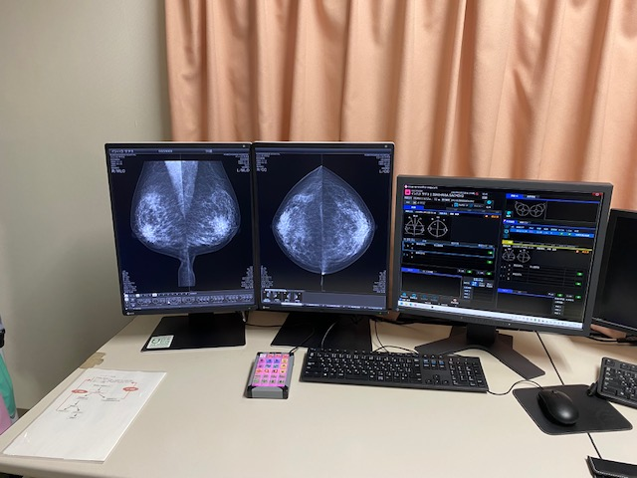

名古屋掖済会病院（多目的デジタルＸ線ＴＶシステム）

